Лист1
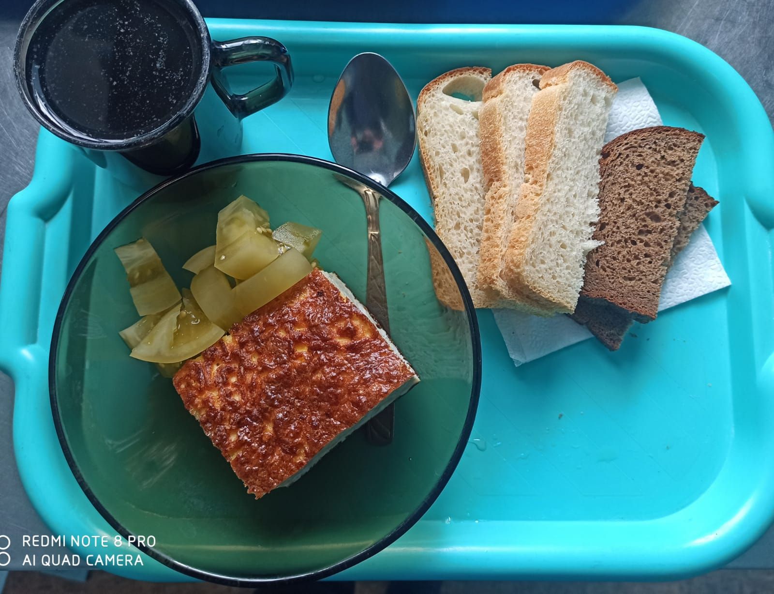
Школа | МБОУ ООШ №25 имени В.В.Буракова станицы Баракаевской |  |  | Отд./корп |  |  |  | День | 15.03.2022г

Прием пищи | Раздел | № рец. | Блюдо | Выход, г | Цена | Калорийность | Белки | Жиры | Углеводы
Завтрак
5-9 классы | Овощи | 50 | Томаты консерв. зеленые | 70 |  | 59.00 | 1.50 | 4.10 | 3.60
 | Гор.блюдо | 307 | Омлет натуральный | 180 |  | 249.49 | 13.16 | 20.46 | 3.11
 | Хлеб | 108 | Хлеб пшеничный | 38 |  | 105.75 | 3.42 | 0.36 | 34.99
 | Хлеб | 109 | Хлеб ржаной | 22 |  | 52.20 | 1.98 | 0.36 | 15.01
 | Напиток | 493 | Чай с сахаром | 200 |  | 60.00 | 0.10 | 0.00 | 15.00
 |  |  |  |  | 36.32р. | 526.44 | 20.16 | 25.28 | 71.71
Завтрак | Овощи | 50 | Томаты консерв. зеленые | 70 |  | 59.00 | 1.50 | 4.10 | 3.60
сотрудники | Гор.блюдо | 307 | Омлет натуральный | 180 |  | 249.49 | 13.16 | 20.46 | 3.11
 | Хлеб | 108 | Хлеб пшеничный | 38 |  | 105.75 | 3.42 | 0.36 | 34.99
 | Хлеб | 109 | Хлеб ржаной | 22 |  | 52.20 | 1.98 | 0.36 | 15.01
 | Напиток | 493 | Чай с сахаром | 200 |  | 60.00 | 0.10 | 0.00 | 15.00
 |  |  |  |  | 36.83р. | 526.44 | 20.16 | 25.28 | 71.71
Завтрак | Овощи | 50 | Томаты консерв. зеленые | 70 |  | 59.00 | 1.50 | 4.10 | 3.60
дети ОВЗ, | Гор.блюдо | 307 | Омлет натуральный | 180 |  | 249.49 | 13.16 | 20.46 | 3.11
инвалиды | Хлеб | 108 | Хлеб пшеничный | 38 |  | 105.75 | 3.42 | 0.36 | 34.99
 | Хлеб | 109 | Хлеб ржаной | 22 |  | 52.20 | 1.98 | 0.36 | 15.01
 | Напиток | 493 | Чай с сахаром | 200 |  | 60.00 | 0.10 | 0.00 | 15.00
 |  |  |  |  | 36.83р. | 526.44 | 20.16 | 25.28 | 71.71
Обед | Гор.блюдо |  | Суп с крупой рисовой | 200 |  | 133.10 | 11.30 | 6.30 | 7.80
дети ОВЗ, | Хлеб | 108 | Хлеб пшеничный | 38 |  | 105.75 | 3.42 | 0.36 | 34.99
инвалиды | Напиток | 493 | Чай с сахаром | 200 |  | 60.00 | 0.10 | 0.00 | 15.00

 |  |  |  |  | 4.66р. | 298.85 | 14.82 | 6.66 | 57.79

